Sheet1
REKAPITULASI DAFTAR USULAN PROGRAM RT BERKELAS RW.002 tahun 2025 PELAKSANAAN TAHUN ANGGARAN 2026

No | Permasalahan | Uraian Usulan | Volume | Satuan | Harga per satuan | Total Biaya | Kelompok Sasaran | Lokasi | Keterangan

RW. 02
Kegiatan Fisik
1 | Rehabilitasi | Pembangunan/Rehabilitasi Drainase Pipa PVC 8" | 69 | m | 627,000 | 43,263,000 | RT 01 | Jl. Bulu Tangkis & Jl. Atletik RT 01 RW 02
2 | jalan banyak yang rusak | Paving 3 Dimensi k300 | 57 | m2 | 400,000 | 22,800,000 | RT 02 | Jl. Bulutangkis RT 02 RW 02 | 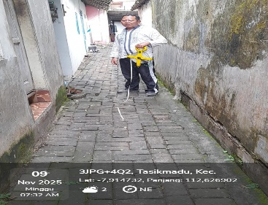
3 | belum ada drainase | Pembangunan/Rehabilitasi drainase pipa PVC 6" | 26 | m2 | 495,000 | 12,870,000 | RT 02 | Jl. Bulutangkis RT 02 RW 02
4 | Jalan Rusak | Rabat beton | 50.5 | m2 | 275,000 | 13,887,500 | RT 02 | Jl. Bulutangkis RT 02 RW 02 | 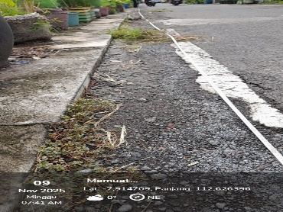
5 | Rehabilitasi | Pembangunan/Rehabilitasi drainase pipa PVC 8" | 50 | m2 | 627,000 | 31,350,000 | RT 03 | Jl. Bulutangkis RT 03 RW 02 | 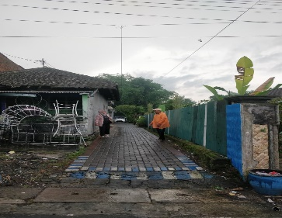
6 | Paving lama rusak dan licin | Pavingisasi Tanpa Kerb K250 | 63 | m | 308,000 | 19,404,000 | RT 04 | Jl. Bulutangkis RT 04 RW 02 | 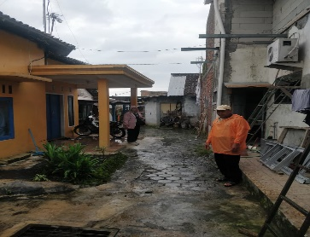
7 | Paving lama rusak dan licin | Paving 3 Dimensi K250 | 84 | m2 | 385,000 | 32,340,000 | RT 05 | Jl. Bulutangkis RT 05 RW 02 | 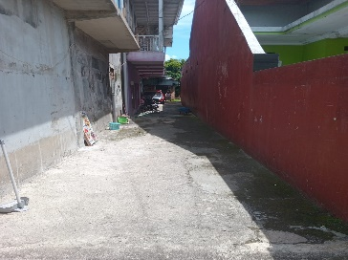
 |  |  |  | Total |  | 175,914,500
Kegiatan Non Fisik
1 | Kurangnya tong sampah di lingkungan | Pengadaan Tong Sampah karet | 44 | unit | 150,000 | 6,600,000 | RT 01 | Jl. Bulu Tangkis RT 01 RW 02
2 | Kurangnya fasilitas untuk kegiatan warga | Pengadaan Tenda 4 x 6 meter | 1 | unit | 12,100,000 | 12,100,000 | RT 03 | Jl. Bulutangkis RT 03 RW 02
3 | Kurangnya fasilitas untuk kegiatan warga | pengadaan tenda kerucut 2 x2 | 2 | unit | 3,000,000 | 6,000,000 | RT 03 | Jl. Bulutangkis RT 03 RW 02
4 | Kegiatan sosial (hajatan) | Pengadaan Tenda 4 x 6 meter | 2 | unit | 12,100,000 | 24,200,000 | RT 04 | Jl. Bulutangkis RT 04 RW 02
5 | Kegiatan pertemuan warga (sosial) | Pengadaan kursi | 12 | unit | 500,000 | 6,000,000 | RT 04 | Jl. Bulutangkis RT 04 RW 02
6 | Kurangnya fasilitas untuk kegiatan warga | Meja lipat | 10 | unit | 1,750,000 | 17,500,000 | RT 05 | Jl. Bulutangkis RT 05 RW 02
7 | Kurangnya fasilitas untuk kegiatan warga | Pengadaan Tenda kerucut 4 x 6 meter | 1 | unit | 11,000,000 | 11,000,000 | RT 06 | RT 06 RW 02
8 | Kurangnya fasilitas untuk kegiatan warga | Pengadaan tong sampah karet | 80 | unit | 150,000 | 12,000,000 | RT 06 | RT 06 RW 02
9 | Kurangnya fasilitas untuk kegiatan warga | Pengadaan meja lipat | 4 | unit | 1,750,000 | 7,000,000 | RT 06 | RT 06 RW 02
10 | Kurangnya fasilitas untuk kegiatan warga | Pengadaan Tenda kerucut 3 x 3 | 5 | unit | 4,000,000 | 20,000,000 | RT 06 | RT 06 RW 02
 |  |  |  | Total |  | 122,400,000

